T-01
 |  |  | FIRE RISK CARD |  |  |  | LANGKAH - LANGKAH PENANGGULANGAN
 |  |  |  |  |  |  | POSISI | TINDAKAN
 |  |  | VAPOUR RELEASED |  |  |  | On Scene Commander | 1. Memerintahkan fire brigade untuk mengumpulkan APAB & APAR di sekitar area tangki 08 sesegera mungkin
DPPU El Tari Group |  |  | TANGKI T-06 (500 KL) PRODUK JET A1 |  |  |  |  | 2. Persiapan dan memerintahkan fire brigade untuk melakukan observasi awal untuk menentukan strategi
INFORMASI SARANA FASILITAS |  |  | BAHAYA TANG TIMBUL |  |  |  |  | 3. Membersihkan area terdampak akibat rembesan avtur di Inlet Valve Tangki 06
DIAMETER |  | Ø 9,688 meter | Terjadinya pecah packing pada inlet valve tangki T-06 dan menyebabkan vapour released di area tangki T-06. Langkah penanggulangan, lakukan penutupan dan pengosongan jalur pipa dilanjutkan dengan pembersihan area terdampak dan penggantian packing. |  |  |  |  | 4. Memastikan semua jalur pipa telah tertutup agar potensi api tidak merambat ke jalur pipa
TINGGI |  | 7,425 meter |  |  |  |  |  | 5. Memastikan tidak ada kendaraan terparkir di sekitar Loading Point dan Discharge Point
TYPE |  | Fixed, Vertical Tank |  |  |  |  |  | 6. Melakukan pendinginan jika tangki 06 sudah berhasil diamankan
ISI |  | AVTUR 500 KL |  |  |  |  |  | 7. Melakukan observasi keseluruhan untuk menyatakan vapour released sudah dieliminasi
DIBANGUN |  | 2011 |  |  |  |  |  | 8. Melaporkan keberhasilan penanggulangan kepada Incident Commander
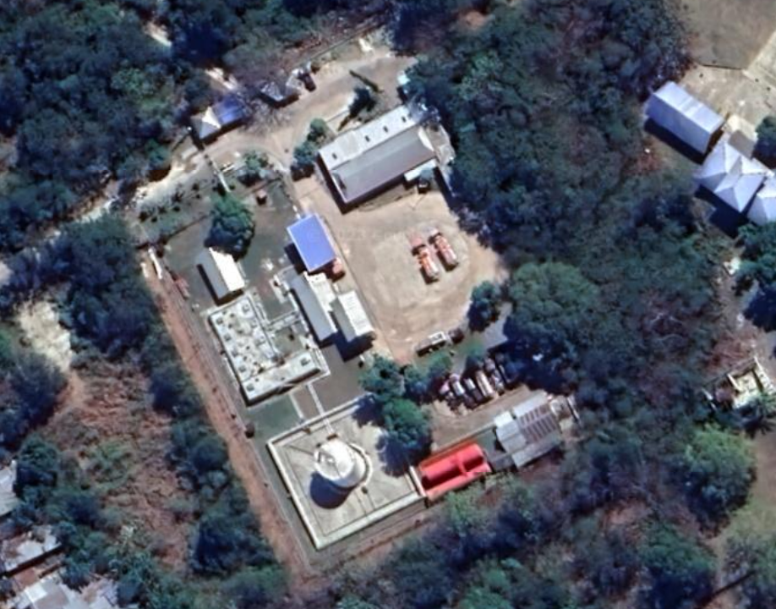
LAYOUT |  |  |  |  |  |  | Fire Brigade | 1. Yakinkan kecukupan APAB & APAR, pada saat penanggulangan
 |  |  |  |  |  |  |  | 2. Yakinkan kondisi personel aman selama proses penanggulangan
 |  |  |  |  |  |  |  | 3. Yakinkan seluruh jalur dari tangki timbun telah tertutup
 |  |  |  |  | Fatality Zone Rad | 20 meter |  | 4. Laporkan kondisi APAB & APAR dan ketersediaan logistik lainnya secara berkala ke OSC
 |  |  |  |  | Injury Zone Rad | 25 meter | Helper | 1. Melakukan instruksi OSC untuk mensupport penanggulangan dengan penempatan APAB, APAR dan logistik sesuai lokasi yang ditentukan

 |  |  |  |  |  |  |  | 2. Standby selama kegiatan penanggulangan keadaan darurat berlangsung dan siap menjadi back up fire brigade
 |  |  |  |  |  |  | Sekuriti | 1. Evakuasi seluruh pekerja baik di kantor maupun di area terbatas menuju assembly point
 |  |  |  |  |  |  |  | 2. Isolasi area, cegah seluruh pihak yang tidak berkepentingan masuk ke tempat kejadian
 |  |  |  |  |  |  |  | 3. Cegah aktifitas pengambilan gambar / foto oleh pihak eksternal
 |  |  |  |  |  |  | Firs Aider | 1. Persiapkan seluruh peralatan P3K
 |  |  |  |  |  |  |  | 2. Lakukan proses pertolongan jika telah mendapat instruksi dari General Commander

PERSONEL YANG DIBUTUHKAN |  |  | PERALATAN YANG DIBUTUHKAN |  |  |  | TBKD | 1. Standby selama kegiatan penanggulangan keadaan darurat berlangsung dan siap menjadi back up tim sesuai arahan OSC
Penanggulangan Operasi |  |  | Penanggulangan Operasi |  |  |  |  | 2. Lakukan proses pertolongan korban jika telah mendapat instruksi dari OSC
OPERATOR LAPANGAN | : | 1 | Portable Gas Detector | : | 1
HELPER (LTSA) | : | 1 | Penerangan | : | 1 |  | PERALATAN YANG HARUS DICEK
CONTROL ROOM | : | 1 | SCBA | : | 1 |  | ALAT | POSISI/KETERANGAN
Penanggulangan HSSE |  |  | Penanggulangan HSSE |  |  |  | GV-03 | Gate valve Inlet pompa receiving
NOZZLE MAN | : | 2 | Hose 1.5" | : | 2 |  | GV-F01 | Gate Valve Outlet FWS
HELPER | : | 2 | Hose 2.5" | : | 0 |  | Receiving Hose | Receiving Hose yang ter connect ke Bridger
PUMP MAN | : | 1 | Nozzle Spray | : | 2 |  | GV-07 | Gate Valve HH Indicator
Penanggulangan Teknik |  |  | Y Piece | : | 1 |  | GV-601 | Gate Valve Inlet T-06
TEKNISI | : | 2 | SCBA | : | 2 |  | WS-2 | FWS Receiving
Total |  | 10 | Penanggulangan Teknik
 |  |  | Torque Wrench | : | 1
 |  |  | Gasket | : | 1 (sesuai kebutuhan)
 |  |  | Packing |  | 1
 |  |  | Drum Potong | : | 1

LANGKAH - LANGKAH PENANGGULANGAN
POSISI |  | TINDAKAN
Deputi ERC |  | 1. Mengaktifkan keadaan darurat dan Puskodal dengan memerintahkan HSE membunyikan Alarm/Sirine |  |  |  |  | NO TELEPON PENTING
 |  | 2. Melaporkan kejadian kepada Deputy ERC |  |  |  |  | Posko Tagana | 0380-8030159 | RS Bayangkara | 0380-821273
 |  | 3. Mengumpulkan seluruh Commander kecuali On Scene Commander |  |  |  |  | Pemadam Kebakaran | 0380-113
Incident Commander |  | 1. Berkoordinasi dengan Operation Commander untuk menghentikan semua proses operasi & mengumpulkan APAB & APAR di sekitar area tangki 06 |  |  |  |  | Polisi Penfui | 0380-110
 |  |  |  |  |  |  | RS TNI AU | 0830-8003477
 |  | 2. Berkoordinasi penuh dengan On Scene Commander selama proses penanggulangan |  |  |  |  | PLN | 0380-821464
General Commander |  | 1. Memerintahkan petugas security untuk mengevakuasi semua pekerja ke assembly point |  |  |  |  | INFORMASI LAIN
 |  | 2. Menyiapkan petugas Medical lokasi |  |  |  |  | Dapat menginfokan kondisi darurat dengan HT monitor All Lanud
 |  | 3. Jika dibutuhkan, agar melakukan koordinasi ke pihak eksternal dengan uraian nomor telepon penting
Supporting Commander |  | 1. Berkoordinasi dengan maintenance dan logistik dalam strategi penanggulangan keadaan darurat

 |  | 2. Berkoordinasi penuh dengan incident commander selama proses penanggulangan

T-03
 |  |  | RISK CARD |  |  | LANGKAH - LANGKAH PENANGGULANGAN
 |  |  |  |  |  | POSISI | TINDAKAN
 |  |  | OVERFILL TANGKI |  |  | Operator Lapangan | 1. Sesuai instruksi Pengawas, segera cek kondisi tangki timbun, parit sekitar dan memastikan valve Oil Catcher utama tertutup
AFT ELTARI |  |  | TANGKI T-03 (50 KL) PRODUK JET A1 |  |  |  | 2. Jika sudah diperiksan dan pastikan, laporkan kondisinya kepada Pengawas.
INFORMASI SARANA FASILITAS |  |  | BAHAYA TANG TIMBUL |  |  |  | 3. Sesuai instruksi Pengawas, segera menutup valve pada inlet tangki dan manifold jalur pipa penerimaan.
TINGGI |  | 2669 mm | - Operasional tranfer Avtur - Luberan Avtur dari tangki - Vapor release via tangki dan sekitarnya - Over Flow dan pressure - ATG Freeze - Kondisi parit, OC dan perairan |  |  |  | 4. Segera lapor kepada Pengawas setelah seluruh valve upstream tertutup. Melakukan pemeriksaan bersama pengawas kondisi lapangan
DIAMETER |  | 9440 mm |  |  |  |  | 5. Jika luberan tangki telah tertanggulangi, sesuai instruksi Spv RSD, segera persiapkan valve dan jalur pipa untuk pengoperasian penerimaan produk kembali.
JENIS PRODUK |  | Avtur |  |  |  |  | 6. Jika jalur pipa siap dioperasikan kembali, segera lapor kepada Pengawas. Tetap monitor kondisi jalur pipa saat dioperasikan kembali untuk mengidentifikasi potensi upnormal operasi terjadi kembali.
KAPASITAS |  | 50 KL |  |  |  | Spv Maintenance & Tim Penanggulangan Teknik | 1. Setelah menerima informasi kondisi abnormal adanya luberan tangki, segera instruksikan tim Teknik untuk membantu penanggulangan luberan
DIBANGUN |  | 2011 |  |  |  |  | 2. Jika dinyatakan aman untuk bekerja, Supervisor Maintenance bersama Tim Teknik melakukan penutupan dan perbaikan pada tangki
LAYOUT |  |  |  |  |  |  | 3.Pastikan tidak ada sumber panas di dekat area luberan.
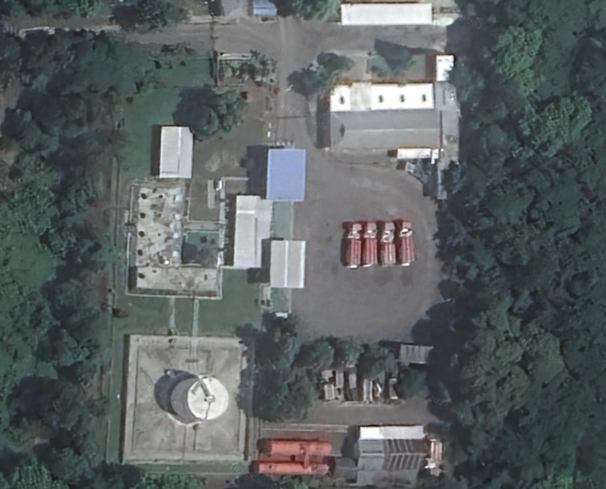
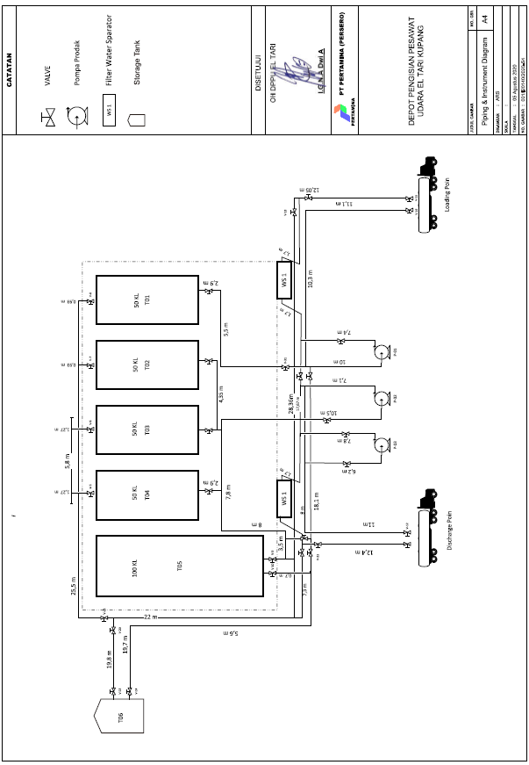
 |  |  |  |  |  |  | 4. Jika luberan telah tertanggulangi, segera laporkan kepada Spv RSD.
 |  |  |  |  |  | Spv HSSE & Tim Penanggulangan HSSE | 1. Setelah menerima informasi kondisi abnormal jalur pipa penerimaan, segera instruksikan tim HSE untuk menyiapkan peralatan penanggulangan luberan dan ekskalasi kejadian.
 |  |  |  |  |  |  | 2. Supervisor HSSE beserta Tim Penanggulangan bergerak ke manifold dan melakukan persiapan peralatan pemadam termasuk pompa, jalur pipa dan hydrant pemadam.
 |  |  |  |  |  |  | 3. Gunakan SCBA untuk mengantisipasi paparan vapor berlebih di area manifold dan tangki jika dibutuhkan.
 |  |  |  |  |  |  | 4. Lakukan penanggulangan vapor release dengan mengaplikasikan water spray pada lokasi kebocoran sampai dengan kebocoran vapor terkendali dan berhenti.
 |  |  |  |  |  |  | 5. Jika luberan sudah terkendali, segera laporkan kepada Spv RSD.
 |  |  |  |  |  | Spv RSD | 1. Setelah menerima informasi kondisi abnormal dan luberan, secara berkala memonitor situasi dan progress penanggulangan melalui Jr. Spv RSD, Spv Maintenance, dan Jr. Spv HSSE.
 |  |  |  |  |  |  | 2. Jika telah diterima informasi penanggulangan berhasil dilakukan, segera laporkan update kondisi dan persiapan pengoperasian kembali kepada Aviation Fuel Terminal Manager.
 |  |  |  |  |  |  | 3. Setelah disetujui Aviation Fuel Terminal Manager, instruksikan Jr. Spv RSD untuk menyiapkan pengoperasian kembali tangki.
 |  |  |  |  |  |  | 4. Instruksikan Jr. Spv RSD untuk persiapan pemompaan kembali.
 |  |  |  |  |  | Aviation Fuel Terminal Manager | 1. Setelah menerima informasi kondisi abnormal dan luberan, secara berkala memonitor situasi dan progress penanggulangan melalui Spv RSD.
 |  |  |  |  |  |  | 2. Segera perintahkan Komandan Sekuriti untuk melakukan evakuasi personil menjauh dari area Manifold dan tangki (kecuali tim penanggulangan)
PERSONEL YANG DIBUTUHKAN |  |  | PERALATAN YANG DIBUTUHKAN |  |  |  | 3. Pastikan seluruh kondisi abnormal dan luberan telah tertangani dengan baik sebelum memutuskan persetujuan jalur pipa dioperasikan kembali.
Penanggulangan Operasi |  |  | Penanggulangan Operasi |  |  |  | 4. Pastikan seluruh kejadian abnormal dan emergency tercatat dan terlaporkan dengan baik oleh Spv RSD. Selanjutnya segera LAPORkan kejadian kepada tim terkait di Regional untuk pencatatan Process Safety Event.
OPERATOR LAPANGAN | : | 1 | Portable Gas Detector | : | 1
HELPER (LTSA) | : | 0 | Penerangan | : | 0 | PERALATAN YANG HARUS DICEK
CONTROL ROOM | : | 1 | SCBA | : | 0 | ALAT | POSISI/KETERANGAN
Penanggulangan HSSE |  |  | Penanggulangan HSSE |  |  | GV-03 | Gate valve Inlet pompa receiving
NOZZLE MAN | : | 2 | Hose 1.5" | : | 2 | GV-F01 | Gate Valve Outlet FWS
HELPER | : | 2 | Hose 2.5" | : | 0 | Receiving Hose | Receiving Hose yang ter connect ke Bridger
PUMP MAN | : | 1 | Nozzle Spray | : | 2 | GV-07 | Gate Valve HH Indicator
Penanggulangan Teknik |  |  | Y Piece | : | 1 | GV-601 | Gate Valve Inlet T-06
TEKNISI | : | 2 | SCBA | : | 2 | WS-2 | FWS Receiving
Total |  | 9 | Penanggulangan Teknik
 |  |  | Torque Wrench | : | 1
 |  |  | Gasket | : | 1 (sesuai kebutuhan)
 |  |  | Packing |  | 1
 |  |  | Drum Potong | : | 1

LANGKAH - LANGKAH PENANGGULANGAN
POSISI |  | TINDAKAN
SPV. RSD |  | 1. Ketika terdengar informasi adanya luberan dari operator lapangan, periksa kondisi display ATG di layar CR |  |  |  | NO TELEPON PENTING
 |  | 2. Setelah diketahui adanya kondisi ATG Freeze, segera informasikan kondisi abnormal kepada operator lapangan dan meminta stop pemompaan. |  |  |  | Posko Tagana | 0380-8030159 | RS Bayangkara | 0380-821273
 |  | 3. Instruksikan Operator lapangan untuk memeriksa kondisi parit sekitar tangki dan memastikan gate vale Oil Catcher tertutup |  |  |  | Pemadam Kebakaran | 0380-113
 |  | 4. Segera laporkan kondisi abnormal kepada Supervisor RSD dan Aviation Fuel Terminal Manager, serta infokan bahwa telah dilakukan stop pemompaan. |  |  |  | Polisi Penfui | 0380-110
 |  | 5. Lakukan konfirmasi kepada operator lapangan apakah pompa sudah STOP pemompaan. |  |  |  | RS TNI AU | 0830-8003477
 |  | 4. Jika sudah terkonfirmasi pemompaan sudah distop, intruksikan kepada operator di lapangan untuk menutup valve manifold dan inlet tangki timbun yang luber. |  |  |  | PLN | 0380-821464
 |  | 6. Lakukan pemeriksaan bersama ke lapangan dengan operator, security dan HSE |  |  |  | INFORMASI LAIN
 |  | 7. Laporkan kejadian luberan serta lokasinya kepada Spv RSD dan Aviation Fuel Terminal Manager. Laporkan secara berkala progress penanggulangan hingga luberan tertanggulangi. |  |  |  | Dapat menginfokan kondisi darurat dengan HT monitor All Lanud
 |  | 8. Jika luberan telah tertanggulangi, sesuai instruksi Spv RSD, segera persiapkan pengoperasian tranfer produk kembali.
 |  | 9. Instruksikan Operator lapangan mempersiapkan jalur pipa untuk tranfer produk kembali.
 |  | 10. Infokan operator lapangan telah dilakukan START pemompaan kembali.
 |  | 11. Catat seluruh kejadian abnormal operasi di dalam logbook dan sampaikan kepada shift selanjutnya ketika SHIFT HANDOVER.

